Layout
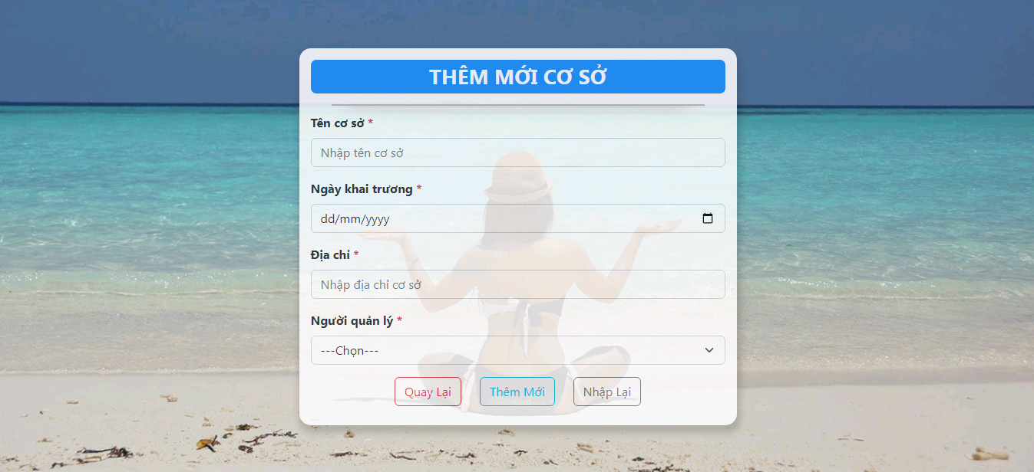
Thêm mới cơ sở

